外部設計書(ログイン)
外部設計書 |  |  |  |  |  |  | 画面名 |  | ログイン |  |  |  | 作成者 | 飯塚紗瑶 |  |  | 更新者 | 飯塚紗瑶
 |  |  |  |  |  |  | システム名 |  | Qさま |  |  |  | 作成日 | 2021.06.04 |  |  | 更新日 | 2021.06.04
 |  |  |  |  |  |  | 備考

ログイン
ログイン・新規登録画面
新規登録
①
1
2
 | 画面設計
パスワード忘れた方
IDを入力
PWを入力
ログイン画面
ログイン
②
4
5
6
3

新規登録画面
Email
氏名
PW
PW(確認)
登録
8
③
登録しました！
ログイン画面へ戻る
9
④
登録完了画面

所属クラス

パスワード再設定画面
Email
PW
PW(確認)
登録
11
⑤
10

 | 機能設計

 |  |  | ①ログイン・新規登録画面
 |  |  |  | ログインボタンと新規登録ボタンでページをそれぞれに切り替える
 |  |  |  | 1.ログイン画面ボタン：IDとPWを入力するためのログイン画面(②)に移動
 |  |  |  | 2．新規登録画面ボタン：新規登録画面(③)に移動

 |  |  | ②ログイン画面
 |  |  |  | IDとパスワードを入力し、ログインボタンを押すことでログインをする。
 |  |  |  | その際にパスワードを忘れた場合は、パスワードを忘れた方のボタンを押すことで、パスワード再設定画面に移動する。
 |  |  |  | 3.IDを入力：IDを入力する
 |  |  |  | 4．PWを入力：パスワードを入力する
 |  |  |  | 5.ログインボタン：ログインし、トップページに移動
 |  |  |  |  | ID・PWが未入力でログインボタンが押された場合は、アラート表示が出る
 |  |  |  | 6．パスワード忘れた方：パスワード再設定画面(⑤)に移動

 |  |  | ③新規登録画面
 |  |  |  | 必要事項を入力し、新規に情報を登録する
 |  |  |  | 7．情報入力欄：項目に従って情報を入力(全項目必須)
 |  |  |  |  | 項目は以下の通りとする。
 |  |  |  |  | ・所属クラス：所属のクラスを選択する
 |  |  |  |  | ・Email：メールアドレスを入力する
 |  |  |  |  | ・氏名：氏名を入力する
 |  |  |  |  | ・PW：パスワードを入力する
 |  |  |  |  | ・PW(確認)：確認のため、上記のと同じパスワードを再入力する
 |  |  |  | 8.登録ボタン：登録完了画面(④)に移動
 |  |  |  |  | 項目が未入力で登録ボタンが押された場合は、アラート表示が出る

 |  |  | ④登録完了画面
 |  |  |  | 新規登録が完了したことを表示する
 |  |  |  | 9．ログイン画面へ戻るボタン：ログイン画面に移動

 |  |  | ⑤パスワード再設定画面
 |  |  |  | パスワードを再設定する
 |  |  |  | 10.情報入力欄：項目に沿って情報を入力(全項目必須)
 |  |  |  |  | 項目は以下の通りとする。
 |  |  |  |  | ・Email：メールアドレスを入力する
 |  |  |  |  | ・PW：パスワードを入力する
 |  |  |  |  | ・PW(確認)：確認のため、上記のと同じパスワードを再入力する
 |  |  |  | 11．登録ボタン：登録完了画面(④)に移動
 |  |  |  |  | 項目が未入力で登録ボタンが押された場合は、アラート表示が出る

 | 項目定義書

 | No |  | 物理名 |  |  | 論理名 |  | 画面型 |  | データ型 | min | max | DBテーブル |  | DBカラム | 備考
 |  | 1 | ログイン・新規登録 |  |  | ログインボタン |  | submit |  | String
 |  | 2 | ログイン・新規登録 |  |  | 新規登録ボタン |  | submit |  | String
 |  | 3 | ログイン |  |  | ユーザID |  | input |  | varchar |  |  | Login |  | user_id
 |  | 4 | ログイン |  |  | パスワード |  | input |  | varchar |  |  | Login |  | user_pw
 |  | 5 | ログイン |  |  | ログインボタン |  | submit |  | String
 |  | 6 | ログイン |  |  | パスワードを忘れた方 |  | input |  | String
 |  | 7 | 新規登録 |  |  | 項目 |  | input |  | String
 |  | 8 | 新規登録 |  |  | Email |  | input |  | varchar |  |  | Login |  | email
 |  | 9 | 新規登録 |  |  | 氏名 |  | input |  | varchar |  |  | Login |  | name
 |  | 10 | 新規登録 |  |  | ユーザランク |  | input |  | int |  |  | Login |  | user_rank
 |  | 11 | 新規登録 |  |  | 登録ボタン |  | submit |  | String
 |  | 12 | 登録完了 |  |  | ログイン画面に戻る |  | input |  | String
 |  | 13 | パスワード再設定 |  |  | 項目 |  | input |  | String
 |  | 14 | パスワード再設定 |  |  | 登録ボタン |  | submit |  | String

外部設計書(ヘッダー)
外部設計書 |  |  |  |  | 画面名 |  | ヘッダー |  |  |  | 作成者 | 今埜葵 |  |  | 更新者 | 今埜葵
 |  |  |  |  | システム名 |  |  |  |  |  | 作成日 | 2021.06.04 |  |  | 更新日 | 2021.06.04
 |  |  |  |  | 備考

 | 画面設計

1
マイページ
検索
ログアウト
投稿
2
3
4
5

６
７
過去の質問一覧
プロフィール編集
プロフィール一覧
ログアウト
個別投稿
全体投稿

 | 機能設計
 |  | ページロード
 |  |  | ロード時に、以下の処理を実行する。
 |  |  | ログイン状態を判定し、ログイン状態であれば投稿ページを表示。そうでなければ、ログイン画面へ。

 |  | 「2．マイページ」「3．投稿」「4．検索」「5．ログアウト」の押下
 |  |  | 「2．マイページ」「3．投稿」を押下するとJavaScript(jQuery)によってメニューがスライドし、遷移ページ一覧が見られるようになる。
 |  |  | 「4．検索」「5．ログアウト」はそのままボタンになる。
 |  |  | 「4．検索」「5．ログアウト」を押下すると、それぞれのページ先へ遷移する。

 |  | 「6．マイページのメニューバー」「7．投稿のメニューバー」の表示
 |  |  | 「6．マイページのメニューバー」で以下の4ページへの遷移が選択できる。
 |  |  | 1．過去の質問一覧ページ
 |  |  | 2．プロフィール編集ページ
 |  |  | 3. プロフィール一覧ページ
 |  |  | 4. ログアウト→ログイン画面

 |  |  | 「7．投稿のメニューバー」で以下の2ページへの遷移が選択できる。
 |  |  | 1．個別投稿
 |  |  | 2．全体投稿

 |  |  | 以上、それぞれのリンク先へページが遷移する。

 | 項目定義書

 | No |  | 物理名 | 論理名 |  | 画面型 |  | データ型 | min | max | DBテーブル |  | DBカラム | 備考
 |  | 1 | トップページ | ロゴ |  | image
 |  | 2 | トップページ | マイページ |  | label |  | String
 |  | 3 | トップページ | 投稿 |  | label |  | String
 |  | 4 | トップページ | 検索 |  | label |  | String
 |  | 5 | トップページ | ログアウト |  | label |  | String
 |  | 6 | トップページ | マイページメニューバー |  | label |  | String
 |  | 7 | トップページ | 投稿メニューバー |  | label |  | String

外部設計書(トップ)
外部設計書 |  |  |  |  | 画面名 |  | トップページ(受講者側) |  |  |  | 作成者 | 渡辺凌弥 |  |  | 更新者 | 渡辺凌弥
 |  |  |  |  | システム名 |  | Qさま |  |  |  | 作成日 | 2021.06.03 |  |  | 更新日 | 2021.06.04
 |  |  |  |  | 備考

 | 画面設計

ヘッダー

お知らせ
１

よくある質問集
リストになってるイメージ
2
最近の質問
3

色んな人のプロフィールが見れる
4

フッター

 | 機能設計
 |  | ページロード
 |  |  | ロード時に、以下の処理を実行する。
 |  |  | ログイン状態を判定し、ログイン状態であれば投稿ページを表示。そうでなければ、ログイン画面へ。

 |  | 1.お知らせ
 |  |  | 講師から質問に対して回答があった場合、「質問に回答が来ています」と通知を表示する。
 |  |  | ログインしたユーザーが講師に質問した回数を表示する。「あなたは〇回質問をしています」*イメージ

 |  | 2.よくある質問集
 |  |  | ランキング形式で表示し、質問をクリックした場合、その回答が分かるリンクページに遷移する。

 |  | 3.最近の質問
 |  |  | 投稿された質問を最新順にリスト形式で表示する
 |  |  | 自動で定期的に更新をかけていき、常に最新の質問内容がリスト形式で表示されるようにする。

 |  | 4.プロフィール表示
 |  |  | 登録されているプロフィールを4つずつ表示する。
 |  |  | 左右の矢印をクリックすると、前後の４件のプロフィールに入れ替わる。
 |  |  | 左詰めでプロフィールを表示していき、登録されているプロフィールが3件以下の場合、4件目は空欄にする。
 |  |  | プロフィールに登録されている、名前、趣味など全項目は表示しない。

 | 項目定義書

 | No |  | 物理名 | 論理名 |  | 画面型 |  | データ型 | min | max | DBテーブル |  | DBカラム | 備考
 |  | 1 | information | お知らせ |  | h2 |  | String
 |  | 2 | faq | よくある質問 |  | list
 |  | 3 | recent questions | 最近の質問 |  | list
 |  | 4 | profile | プロフィール

外部設計書(管理画面)
外部設計書 |  |  |  |  |  | 画面名 |  | 管理者トップページ |  |  |  | 作成者 | 今埜葵 |  |  | 更新者 | 今埜葵
 |  |  |  |  |  | システム名 |  | Qさま |  |  |  | 作成日 | 2021.06.07 |  |  | 更新日 | 2021.06.07
 |  |  |  |  |  | 備考

 | 画面設計

1
2
質問通知
解決済み通知
 |  |  |  |  |  |  |  |  |  |  |  |  |  |  |  |  | ●質問管理機能
 |  |  |  |  |  |  |  |  |  |  |  |  |  |  |  |  | ・質問振り分け
 |  |  |  |  |  |  |  |  |  |  |  |  |  |  |  |  | ・質問公開
（ 質問カテゴリ大の表示 ）
（ 質問カテゴリ大の表示 ）
（ 質問カテゴリ大の表示 ）
3分前
5分前
……
（ 質問内容 ）
（ 回答入力欄 ）
投稿
質問カテゴリの修正
 |  |  |  |  |  |  |  |  |  |  |  |  |  |  |  |  | ・受講者別質問管理
3
4
4
＠ 名前

7
5
5
6
☑
全体公開
個別公開
（ 既存カテゴリの表示 ）
8
6

9

質問公開設定
10
受講者別質問管理
＠ 名前
＠ 名前
もっと見る
14
15
11
最近の質問一覧
12
全体公開一覧
16
13
個別公開一覧

 | 機能設計
 |  | ページロード
 |  |  | ロード時に、以下の処理を実行する。
 |  |  | ログイン状態を判定し、ログイン状態であれば投稿ページを表示。そうでなければ、ログイン画面へ。

 |  | 「1．質問通知」「2．解決済み質問通知」のタブ切り替えおよび「3．タブ項目表示」
 |  |  | 「1．質問通知」タブでは降順に質問を表示し、投稿時刻表示も行う。表示形式は「カテゴリ大」。
 |  |  | またアイコンor色付けによって緊急度のレベルをわかりやすくする。
 |  |  | 「2．解決済み質問通知」では、受講者側が回答を閲覧し、解決できた場合にフラグを立てるのでその結果として管理画面へ通知が入る仕組み。その質問を表示する。
 |  |  | 通知を受けて講師側は質問の回答を全体に向けて発信するか、質問者本人にのみ発信するかを選択する。公開範囲を設定するにあたって、下記の手順を踏むこととする。
 |  |  |  | 受講者による質問の投稿→講師による回答→受講者による解決チェック（回答に納得できた）→公開範囲設定
 |  |  | 「3．タブ項目の表示内容」については、選択したタブにかかわらず上記の形式にて表示する。
 |  | 「4．質問内容」の表示
 |  |  | 「1．質問通知」欄から回答する質問を選択すると、該当する質問の詳細が「4．質問内容」に表示される。
 |  | 「5．カテゴリ修正」での質問振り分け
 |  |  | 質問者によるカテゴリ選択に修正がある場合は、ここで講師側がカテゴリの修正を行う。
 |  |  | なお、「6．既存カテゴリの表示 」部分で受講者側で選択されたカテゴリを表示する。
 |  | 「8．回答入力欄」の編集
 |  |  | 質問に対する回答を入力する。
 |  |  | テキストボックスを用いて入力を行うため、最大文字数の指定はない。
 |  | 「9．投稿」ボタン押下
 |  |  | 回答入力後に「8．投稿」ボタン押下することで投稿完了とする。
 |  |  | 投稿完了後は？？ページに遷移する。
 |  | 「10．質問公開範囲設定」を行う
 |  |  | 「11．最近の質問一覧」「12．全体公開一覧」「13．個別公開一覧」を押下後、それそれ指定したページへ遷移する。
 |  |  | それぞれの項目別に一覧で確認できる。
 |  | 「14．受講者別質問管理」
 |  |  | 受講者別に過去の質問を確認できる。
 |  |  | 最新？？件の質問をした受講者のみ（重複なし）「15．アイコン表示」にピックアップする。
 |  |  | ピックアップ表示以外の受講者の質問を確認したい場合は、「16．もっと見る」を選択することで？？ページへ遷移し、確認できる。

 | 項目定義書

 | No |  | 物理名 |  | 論理名 |  | 画面型 |  | データ型 | min | max | DBテーブル |  | DBカラム | 備考
 | 1 |  |  |  | 回答ナンバー |  | int |  |  |  |  | management_word |  | A_number
 | 2 |  |  |  | 質問通知タブ |  | label |  | String
 | 3 |  |  |  | 解決済み通知 |  | label |  | String
 | 4 |  |  |  | 質問カテゴリの表示 |  | a |  | String
 | 5 |  |  |  | 解決済み質問の表示 |  | a |  | String
 | 6 |  |  |  | 質問内容表示 |  |  |  | String
 | 7 |  |  |  | （修正）カテゴリ選択 |  | label |  | String
 | 8 |  |  |  | 既存カテゴリ表示 |  |  |  | String
 | 9 |  |  |  | 公開範囲指定 |  | label |  | int |  |  | management_word |  | area_open
 | 10 |  |  |  | 回答入力欄 |  | form |  | String |  |  | management_word |  | answer
 | 11 |  |  |  | 投稿ボタン |  | label |  | String
 | 12 |  |  |  | タイトル |  | h2 |  | String
 | 13 |  |  |  | 最近の質問表示ボタン |  | label |  | String
 | 14 |  |  |  | 全体公開一覧表示ボタン |  | label |  | String
 | 15 |  |  |  | 個別公開一覧表示ボタン |  | label |  | String
 | 16 |  |  |  | タイトル |  | h2 |  | String
 | 17 |  |  |  | アイコン表示
 | 18 |  |  |  | もっと見るボタン |  | label |  | String

外部設計書(全体投稿)
外部設計書 |  |  |  |  | 画面名 |  | 投稿 - 全体投稿 |  |  |  | 作成者 | 今埜葵 |  |  | 更新者 | 今埜葵
 |  |  |  |  | システム名 |  | Qさま |  |  |  | 作成日 | 2021.06.04 |  |  | 更新日 | 2021.06.04
 |  |  |  |  | 備考

全体投稿
戻る
全体のチャット
1
＠ 名前
（ 投稿内容 ）
投稿内容
3
4
5
 | 画面設計
 |  |  |  |  |  |  |  |  |  |  | イメージ画像①
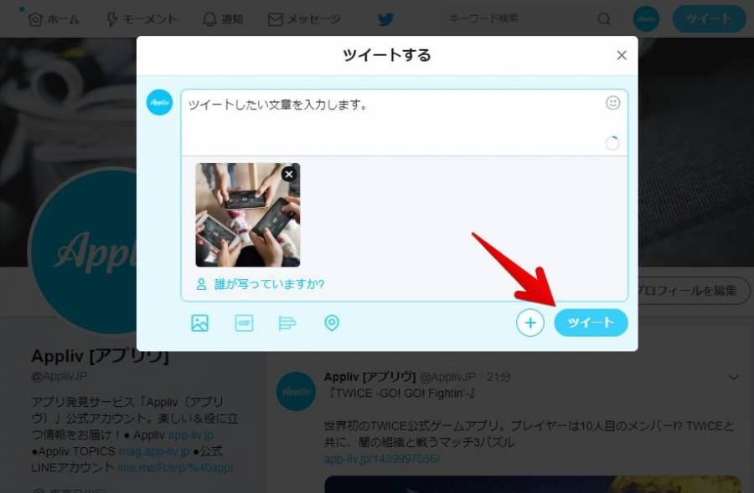

2
2

 |  |  |  |  |  |  |  |  |  |  | イメージ画像②
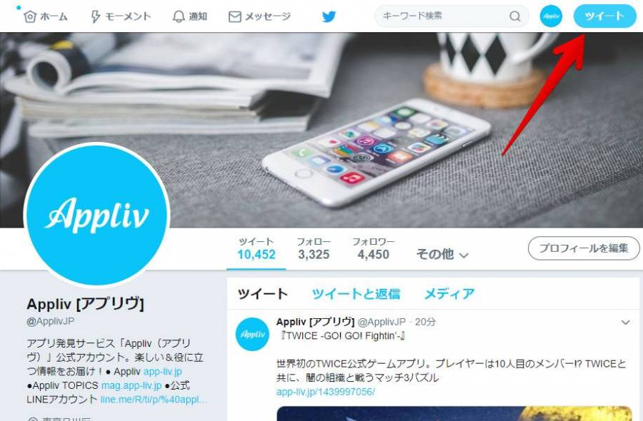

投稿
6

 | 機能設計
 |  | ページロード
 |  |  | ロード時に、以下の処理を実行する。
 |  |  | ログイン状態を判定し、ログイン状態であれば投稿ページを表示。そうでなければ、ログイン画面へ。

 |  | 「2.全体投稿」の表示
 |  |  | チャット形式にてクラス内の投稿を閲覧できる。
 |  |  | 自分のアイコン、名前表示のほかに、投稿した内容を見ることができる。この名前部分をクリックすると、その人のプロフィールページに遷移する。
 |  |  | ？？間隔にて更新を行い、リアルタイムで表示する。
 |  |  | 反応スタンプによって、コミュニケーションを図れる。

 |  | 「3．投稿内容」にて投稿文入力を行う
 |  |  | 最大文字数は？？字。また、投稿フォーム部分は常時表示されてるため表示・非表示の切り替えはできない。

 |  | 「4．画像添付」アイコン
 |  |  | ファイルの参照を行う。

 |  | 「5.投稿」ボタン押下
 |  |  | 投稿が完了したら「2．全体投稿」にアップロードされる。

 |  | 「6.戻る」ボタン押下
 |  |  | 画面の入力事項は保存されない。？？へ遷移する。

 | 項目定義書

 | No |  | 物理名 | 論理名 |  | 画面型 |  | データ型 | min | max | DBテーブル |  | DBカラム | 備考
 |  | 1 | 全体投稿 | タイトル |  | h1 |  | String
 |  | 2 | 全体投稿 | 全体チャット |  |  |  | String
 |  | 3 | 全体投稿 | 投稿内容 |  | input text |  | String | 0
 |  | 4 | 全体投稿 | 画像添付 |  | image
 |  | 5 | 全体投稿 | 投稿 |  | input |  | String
 |  | 6 | 全体投稿 | 戻る |  | input |  | String

外部設計書(個別投稿)
外部設計書 |  |  |  |  | 画面名 |  | 投稿 - 個別投稿 |  |  |  | 作成者 | 今埜葵 |  |  | 更新者 | 今埜葵
 |  |  |  |  | システム名 |  | Qさま |  |  |  | 作成日 | 2021.06.03 |  |  | 更新日 | 2021.06.04
 |  |  |  |  | 備考

個別投稿
>
>
>
投稿入力欄
投稿
戻る
質問内容
カテゴリ選択 ∨
回答レベルの選択 ∨
Drop files here
（画像添付欄）
1
2
4
5
6
7
8
9
10
3
よくある質問
最近多い質問
 | 画面設計
 |  |  |  |  |  |  |  |  |  |  | イメージ図①

 |  |  |  |  |  |  |  |  |  |  | イメージ図②
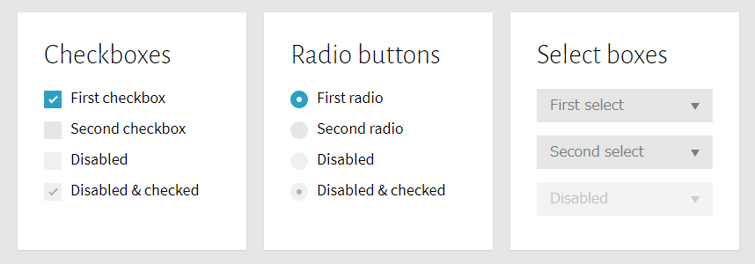

11

 | 機能設計
 |  | ページロード
 |  |  | ロード時に、以下の処理を実行する。
 |  |  | ログイン状態を判定し、ログイン状態であれば投稿ページを表示。そうでなければ、ログイン画面へ。

 |  | 「2.最近多い質問」、「3．よくある質問」のタブ
 |  |  | JavaScriptを使ってタブの切り替えを行う。最近多い質問は、？？の頻度で更新し、よくある質問は質問数の累積数により表示する。

 |  | 「4. リンク先の表示」
 |  |  | （2）のタブで選択したカテゴリに対するリンクを表示する。リンク先をクリックするとページが「回答済みのページ」へ遷移する。

 |  | 「6.カテゴリ選択」でのセレクトボタン押下
 |  |  | 質問カテゴリの選択を大中小の項目別に行える。
 |  |  | なお、大カテゴリの選択のみ必須とする。大カテゴリが選択されていない場合は投稿できない。
 |  |  | もしそのまま「投稿」ボタンが押下されたら、JavaScriptで必須の表示 or window alertでの警告を行う。

 |  | 「7.回答レベルの選択」でのセレクトボタン or ラジオボタン押下
 |  |  | １．回答の緊急度を選択する「緊急」Yes or No
 |  |  | ２．「ヒントが欲しい」or「答えを知りたい」

 |  | 「8. 画像添付欄」にて必要に応じて画像の添付を行う
 |  |  | コピー＆ペーストにより画面のキャプチャもしくはソースコードのzipファイルを添付する。なお、右下の「クリップマーク」を押下することでファイルの参照を行える。
 |  |  | 空欄でも投稿できるが、空欄の場合はアラートを出す。

 |  | 「9.質問内容」の記入
 |  |  | 質問内容の記入は必須とする。空欄である場合は投稿できない。
 |  |  | もしそのまま「投稿」ボタンが押下されたら、JavaScriptで必須の表示 or window alertでの警告を行う。

 |  | 「10.投稿」ボタン押下
 |  |  | 投稿が完了したら？？のページに遷移する。

 |  | 「11.戻る」ボタン押下
 |  |  | 画面の入力事項は保存されない。？？へ遷移する。

 | 項目定義書

 | No |  | 物理名 | 論理名 |  | 画面型 |  | データ型 | min | max | DBテーブル |  | DBカラム | 備考
 |  | 1 | 個別投稿 | タイトル |  | h1 |  | String
 |  | 2 | 個別投稿 | 最近の質問タブ |  | label |  | String
 |  | 3 | 個別投稿 | よくある質問タブ |  | label |  | String
 |  | 4 | 個別投稿 | 質問一覧 |  | a |  | String
 |  | 5 | 個別投稿 | タイトル |  | h2 |  | String
 |  | 6 | 個別投稿 | 質問ナンバー |  |  |  | int |  |  | Post _word |  | Q_Number
 |  | 7 | 個別投稿 | 質問タイトル |  |  |  | varchar |  |  | Post _word |  | Q_title
 |  | 8 | 個別投稿 | 質問カテゴリ選択（大） |  | select |  | varchar |  |  | Post _word |  | Major_items
 |  | 9 | 個別投稿 | 質問カテゴリ選択（中） |  | select |  | varchar |  |  | Post _word |  | Medium_item
 |  | 10 | 個別投稿 | 質問カテゴリ選択（小） |  | select |  | varchar |  |  | Post _word |  | Sub_item
 |  | 11 | 個別投稿 | 回答レベル選択 |  | select
 |  | 12 | 個別投稿 | 画像添付 |  | image
 |  | 13 | 個別投稿 | 質問内容記入 |  | input text |  | String | 1
 |  | 14 | 個別投稿 | 投稿ボタン |  | input submit |  | String
 |  | 15 | 個別投稿 | 戻るボタン |  | input |  | String
 |  | 16 | 個別投稿 | 投稿日 |  |  |  |  |  |  | Post _word |  | Q_date
 |  | 17 | 個別投稿 | 回答日 |  |  |  |  |  |  | Post _word |  | A_date
 |  | 18 | 個別投稿 | 質問内容 |  |  |  |  |  |  | Post _word |  | Q_content
 |  | 19 | 個別投稿 | 回答内容 |  |  |  |  |  |  | Post _word |  | A content
 |  | 20 | 個別投稿 | 回答レベル |  |  |  |  |  |  | Post _word |  | A_level
 |  | 21 | 個別投稿 | 質問者フラグ |  |  |  |  |  |  | Post _word |  | Q_flag
 |  | 22 | 個別投稿 | 回答者フラグ |  |  |  |  |  |  | Post _word |  | A_flag
 |  | 23 | 個別投稿 | 緊急レベル |  |  |  |  |  |  | Post _word |  | emergency

外部設計書 (検索)
外部設計書 |  |  |  |  |  |  |  |  | 画面名 |  | 質問検索ページ |  |  |  |  |  | 作成者 | 野村 昌俊 |  |  | 更新者 | 野村 昌俊
 |  |  |  |  |  |  |  |  | システム名 |  | Qさま |  |  |  |  |  | 作成日 | 2021.06.04 |  |  | 更新日 | 2021.06.04
 |  |  |  |  |  |  |  |  | 備考

 |  |  |  |  |  |  |  |  |  |  |  |  |  |  |  | <イメージ図１>
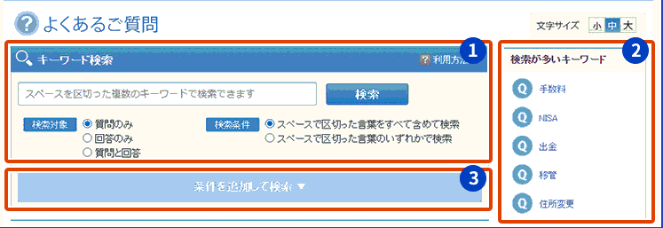
 |  |  | よくあるご質問 |  |  |  |  |  |  |  |  | 検索ランキング
 |  |  | キーワード検索 |  |  |  |  |  |  |  |  | 週間 | 通期
 |  |  |  |  |  |  |  |  |  | 検索 |  | 1位 2位 3位 4位 5位

 |  | 検索条件 |  |  |  | 大項目
 |  | 〇 | 全てのワードを含む
 |  |  |  |  |  | 中項目
 |  | 〇 | いずれかの ワードを含む
 |  |  |  |  |  | 小項目
 |  |  |  |  |  |  |  |  |  |  |  |  |  |  |  | <イメージ図２>
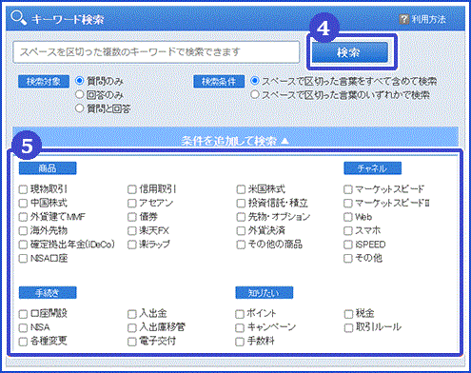
 |  |  | ジャンルを選択して検索

 |  |  | 講師宛て |  |  |  | 事務局宛て
 |  |  | 各ジャンル別に一覧表示
 |  |  | <java> |  |  |  |  | <HTML> |  |  | <javaScript>

 |  |  | <SQL> |  |  |  |  | <CSS> |  |  | <その他>

 | 機能設計
 |  | ページロード
 |  |  | ロード時に、以下の処理を実行する。
 |  |  | ログイン状態を判定し、ログイン状態であれば投稿ページを表示。そうでなければ、ログイン画面へ。
 |  | ① | キーワード検索
 |  |  | 過去の質問タイトルから入力されたキーワードをデータベース内より検索をする。
 |  |  | 複数のキーワード入力に対応するため全角・半角スペースを判定し、キーワードを分割して複数検索に対応する。
 |  |  | 複数検索を行う際、検索条件にラジオボタンで「全てのワードを含む」「いずれかのワードを含む」を選択でき、ＡＮＤ検索でより限定的な検索を、ＯＲ検索であいまい検索に対応する。
 |  |  | 検索したいキーワードのジャンルが決まっている場合、複数のジャンル（大/中/小項目)を選択することで、検索範囲を限定することができる。
 |  |  | キーワード検索が空白であっても、ジャンル（大/中/小項目)が選択されていた場合、そのジャンルの全ての結果を出力する。

 |  | ② | 検索ランキング
 |  |  | 検索が行われるたびに、検索キーワードをデータベースに蓄積していく。
 |  |  | 蓄積の際に「検索されたキーワード」「検索された日付」を保存し、週間・通期で検索されたワードでカウント数の高い上位5位を表示するものである。

 |  | ③ | ジャンルを選択して検索
 |  |  | 「ジャンルを選択して検索」はボタンをクリックする前は折りたたまれた状態で閉じて見れない状態になっている。
 |  |  | キーワード検索の下にあるジャンル（大/中/小項目)を１つ１つ選択しなくても、すべてを一覧できるようになる。

 |  | ④ | 検索
 |  |  | クリックすることで、検索を確定することができる。

 |  | ⑤ | ジャンル一覧
 |  |  | 「ジャンルを選択して検索」はボタンをクリックすることで出現する。
 |  |  | すべての一覧のキーワードの横にチェックボックスがあり、選択することによりそのキーワードに沿った検索を行うことができる。
 |  |  | キーワードの入力に加えて、チェックボックスを選択することでより限定的な検索を行うことができる。
 |  |  | 「キーワード検索」と同じく、空白であってもチェックボックスを選択することで、そのキーワードに沿った検索結果が全て出力される。
 |  |  |  | 大項目の例
 |  |  |  |  | java / SQL / HTML / JavaScript / CSS / アプリケーション / その他
 |  |  |  | 中項目の例
 |  |  |  |  | [Javaの場合] 条件分岐と繰り返し / 配列 / メソッド / 複数クラス / オブジェクト指向 / インスタンス / クラス機構 / 継承 / 多様性 / カプセル化 / コレクション / 例外 / その他
 |  |  |  | 小項目の例
 |  |  |  |  | [Java]→[コレクションの場合] ArrayList / LinkedList / Set / Map / 応用 / その他

 | 項目定義書

 | No |  | 物理名 |  |  |  | 論理名 |  |  | 画面型 |  | データ型 |  | min | max |  | DBテーブル |  | DBカラム | 備考
 |  | 1 | 検索画面 |  |  |  | キーワードナンバー |  |  |  |  | int |  |  |  |  | Search _word |  | keyword_no
 |  | 2 | 検索画面 |  |  |  | 検索キーワード |  |  | Text |  | String |  | 0 | 10 |  | Search _word |  | word
 |  | 3 | 検索画面 |  |  |  | 検索 |  |  | input submit |  |  |  |  |  |  | Search _word
 |  | 4 | 検索画面 |  |  |  | 検索条件 |  |  | input radio |  |  |  |  |  |  | Search _word
 |  | 5 | 検索画面 |  |  |  | 大項目 |  |  | select |  | String |  |  |  |  | Search _word |  | Major_items
 |  | 6 | 検索画面 |  |  |  | 中項目 |  |  | select |  | String |  |  |  |  | Search _word |  | Medium_item
 |  | 7 | 検索画面 |  |  |  | 小項目 |  |  | select |  | String |  |  |  |  | Search _word |  | Sub_item
 |  | 8 | 検索画面 |  |  |  | ジャンルを選択して検索 |  |  | input submit
 |  | 9 | 検索画面 |  |  |  | 検索ランキング 週間 |  |  | label |  | String |  |  |  |  | Word＿Ranking |  | Weekly
 |  | 10 | 検索画面 |  |  |  | 検索ランキング 通期 |  |  | label |  | String |  |  |  |  | Word＿Ranking |  | Full_year
 |  | 11 | 検索画面 |  |  |  | 検索ランキング(表示部) |  |  | list item |  | String
 |  | 12 | 検索画面 |  |  |  | 講師宛て |  |  | label |  | String
 |  | 13 | 検索画面 |  |  |  | 事務局宛て |  |  | label |  | String
 |  | 14 | 検索画面 |  |  |  | ジャンル別一覧表示 |  |  | input cheakbox |  | String
 |  | 15 | 検索画面 |  |  |  | 閲覧カウント |  |  |  |  | int |  |  |  |  | Search _word |  | view_count
 |  | 16 | 検索画面 |  |  |  | 投稿日 |  |  |  |  | date |  |  |  |  | Search _word |  | a_date

外部設計書(プロフィール)
外部設計書 |  |  |  |  |  | 画面名 |  | プロフィール |  |  |  | 作成者 |  | 薗あいり |  |  | 更新者 | 薗あいり
 |  |  |  |  |  | システム名 |  | Qさま |  |  |  | 作成日 |  | 2021.06.04 |  |  | 更新日 | 2021.06.04
 |  |  |  |  |  | 備考

 | 画面設計

① プロフィール
 |  |  |  |  |  |  |  |  |  |  |  |  | <画像例>
②
会社名：
クラス番号：
名前：
プログラミング経験の有無：
血液型：
大学名：
趣味：
一言コメント：
③
画像挿入
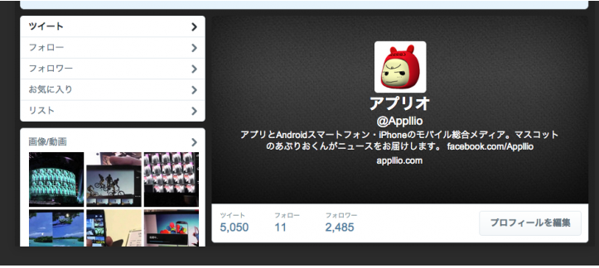
⑤

④ 編集

 | 機能設計
 |  | ページロード
 |  |  | ロード時に、以下の処理を実行する。
 |  |  | ログイン状態を判定し、ログイン状態であれば投稿ページを表示。そうでなければ、ログイン画面へ。
 |  | ① | タイトル
 |  |  | プロフィール

 |  | ② | 自己紹介
 |  |  | ・必須項目
 |  |  |  | 会社名：所属している会社の正式名所を記入する
 |  |  |  | クラス番号：クラス番号を記入する
 |  |  |  | 名前：氏名を記入する
 |  |  |  | プログラミング経験の有無：プログラミングの経験が有無（少しかじっているなども記入）

 |  |  | ・上記項目以外で好きな項目を下記の中から選択できる（最大項目数×４）
 |  |  |  | 血液型：血液型を記入する
 |  |  |  | 誕生日：誕生日を記入する
 |  |  |  | 大学名：所属していた大学名を正式名所で記入する
 |  |  |  | 学部名：所属していた学部名を記入する
 |  |  |  | 趣味：趣味を記入する（複数可）
 |  |  |  | 特技：特技を記入する（複数可）
 |  |  |  | 資格：取得している資格を記入する（復習可）
 |  |  |  | 好きなアーティスト：好きなアーティストを記入する(複数可)
 |  |  |  | 一言コメント：一言コメントする

 |  | ③ | 画像
 |  |  | 自分の好きな画像を挿入する。（例:ペットの写真など）

 |  | ④ | プロフィールの編集
 |  |  | プロフィールの編集を行うことができる。

 |  | ⑤ | 画像
 |  |  | 企業から指定された個人写真の挿入

 | 項目定義書

 | No |  | 物理名 |  | 論理名 |  | 画面型 |  | データ型 | min | max | DBテーブル |  |  | DBカラム | 備考
 |  | 1 | プロフィール |  | タイトル |  | submit |  | String
 |  | 2 | プロフィール |  | 自己紹介 |  | input |  | String | 4 | 8 | self_introduction
 |  | 3 | プロフィール |  | ユーザID |  |  |  | int |  | 12 | P_user |  |  | user_id
 |  | 4 | プロフィール |  | 会社名 |  |  |  | varchar |  | 30 | P_user |  |  | company
 |  | 5 | プロフィール |  | クラス番号 |  |  |  | varchar |  | 5 | P_user |  |  | class_number
 |  | 6 | プロフィール |  | 名前 |  |  |  | varchar |  | 20 | P_user |  |  | name
 |  | 7 | プロフィール |  | プログラミング経験 |  |  |  | varchar |  | 30 | P_user |  |  | experience
 |  | 8 | プロフィール |  | 血液型 |  |  |  | varchar |  | 4 | P_user |  |  | bloodtype
 |  | 9 | プロフィール |  | 誕生日 |  |  |  | date |  | 12 | P_user |  |  | birthday
 |  | 10 | プロフィール |  | 大学名 |  |  |  | varchar |  | 20 | P_user |  |  | college
 |  | 11 | プロフィール |  | 学部名 |  |  |  | varchar |  | 40 | P_user |  |  | undergraduate
 |  | 12 | プロフィール |  | 趣味 |  |  |  | varchar |  | 40 | P_user |  |  | hobby
 |  | 13 | プロフィール |  | 特技 |  |  |  | varchar |  | 40 | P_user |  |  | special_skill
 |  | 14 | プロフィール |  | 資格 |  |  |  | varchar |  | 40 | P_user |  |  | qualification
 |  | 15 | プロフィール |  | 好きなアーティスト |  |  |  | varchar |  | 40 | P_user |  |  | favorite_artist
 |  | 16 | プロフィール |  | 一言コメント |  |  |  | text |  |  | P_user |  |  | comment
 |  | 17 | プロフィール |  | 画像挿入 |  | Image
 |  | 18 | プロフィール |  | プロフィールの編集 |  | input
 |  | 19 | プロフィール |  | 写真挿入 |  | Image

